圓餅圖
項目 | 數量
A | 35
B | 40
C | 52
D | 10

 |  | A和B誰比較多？
 |  | C和D誰比較多？

折線圖與散佈圖
單擺的擺動時間
測試次數 | 擺長7.5公分的擺動時間 | 擺長24公分的擺動時間
1 | 0.5 | 1.004
2 | 0.505 | 1.001
3 | 0.503 | 1
4 | 0.51 | 1.003
5 | 0.5 | 1.002

 |  |  | 看到什麼問題了嗎？ |  |  | 「測試次數」其實是作實驗的多個「重複」，不是操縱變因
 |  |  | 把測試次數一起當作數列繪圖

連續握拳20次所需時間
次數 | 時間
1 | 7
2 | 8
3 | 8
4 | 9
5 | 10

 |  |  |  |  | 折線圖 |  | 散佈圖

 |  |  |  | 次數即為一個操縱變因
 |  |  |  | 繪圖是要觀察不同次數的握拳時間變化趨勢
 |  |  |  | 要注意excel折線圖的x軸是文字屬性或日期屬性

 |  |  |  | 當放入數字時，其實是當文字的類別變項在處理。注意當次數的「數值」改變時，兩圖有何不同？哪種圖才是合理的？

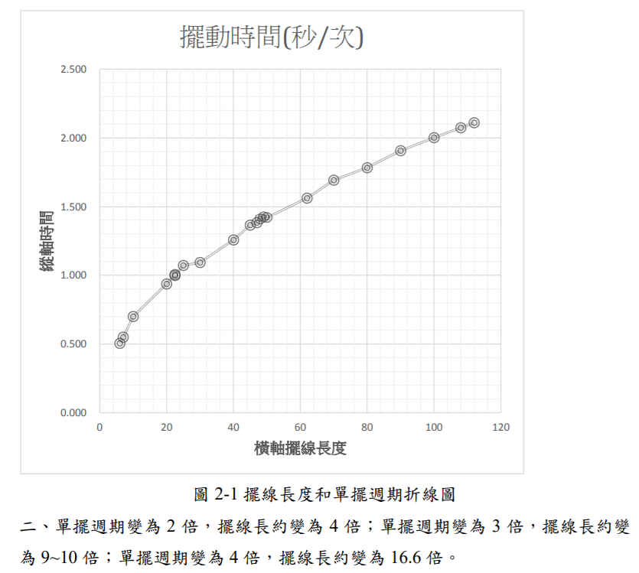

擺長 | 7.5 | 0.5036
時間 | 24 | 1.002

把「重複」的樣本取平均。用平均值作圖
注意應該是散佈圖，而不是折線圖

 |  |  | 散佈圖 |  |  | https://science.km.edu.tw/storage/media/1466/5aca111637a43.pdf

擺長(cm) | 擺動週期(秒/次)
6 | 0.505
7 | 0.549
10 | 0.699
20 | 0.936
22.5 | 1.004
22.5 | 0.997
25 | 1.07
30 | 1.092
40 | 1.255
45 | 1.363
47 | 1.381
48 | 1.41
49 | 1.426
50 | 1.421
62 | 1.536
70 | 1.694
80 | 1.784
90 | 1.908
100 | 2.003
108 | 2.075
112 | 2.111

問題：pH值對氧氣產量的影響，應該用哪種圖來繪製？
pH值 | 氧氣產量
3 | 10
5 | 30
7 | 90
11 | 20

長條圖
項目 | 數量
A | 8.5
B | 9.2

 |  | 長條圖的最小值若不是從0開始，則會誤解實際高度。其次，預設值的數值小數點不整齊 | 調整小數點對齊
 |  |  | 自訂數值格式代碼 [=8]"0";#.0
 |  |  | 用圖案遮蓋。繪製平行斜線

日期序列
日期 | 長度 | 輔助
2020-03-01 | 4 | 0
2020-03-03 | 6 | 0
2020-03-08 | 8 | 0
2020-03-18 | 10 | 0
2020-03-30 | 12 | 0

 |  |  | 長條圖，會有高度為0的長條，那是無數據還是數據為0？

 |  |  | 折線圖+座標軸類型為日期座標軸，無法明確顯示資料點的採樣日期

 |  |  | 折線圖+座標軸類型為日期座標軸+資料標籤標示日期
 |  |  |  | XY散佈圖+輔助線。可手動調整X軸的Max和Min

 |  |  | 不可有的做法：折線圖+座標軸類型為文字座標軸。應該不等距的時間間隔，卻變成等距的

 |  |  | 折線圖+座標軸類型為日期座標軸，不顯示原數據的標籤，加上輔助線作圖。使用虛線連線

時間序列
時間 | 溫度 | 輔助
6:00:00 | 35.6 | 34 |  |  | 折線圖 |  |  | 直條圖
7:30:00 | 36 | 34
10:00:00 | 35 | 34
16:00:00 | 36 | 34

座標非從0開始，需要特別標記
[=34]"0";#0.0
截斷標記

 |  |  |  | 用折線圖表示時間，會有時距問題 |  |  | 直條圖也有時距問題，因為是當作文字處理

 |  |  | 使用XY散佈圖來處理時距問題 |  |  | 隱藏X軸的刻度和標籤
 |  |  | 但會有刻度與標籤無法呈現實驗數值的問題 |  |  | 利用輔助數據加上資料標籤，調整標記符號，成為新的X座標軸標籤

類別連線的折線圖
 | 甲 | 乙
花瓣寬 | 4.5 | 5
花瓣長 | 10 | 14
花萼寬 | 6 | 4.3
花萼長 | 4.5 | 7

 |  |  | 通常用長條圖表示多組數據的比較關係

 |  |  | 可以用折線圖作出數據的關係圖

抖動散佈長條圖
處理方式 | 數值 |  | 取平均值 | 處理方式 | 數值
甲 | 4 |  | averageif | 甲 | 3.83
甲 | 4.2 |  |  | 乙 | 6.69
甲 | 3
甲 | 3.5
甲 | 4
甲 | 3.7
甲 | 5
甲 | 3
甲 | 4
甲 | 3.9
乙 | 5.5
乙 | 5.7
乙 | 8
乙 | 6
乙 | 5.9 |  |  |  |  | 用平均值表達集中的趨勢
乙 | 6
乙 | 6.3
乙 | 6.5
乙 | 10
乙 | 7

 |  |  |  | 0.4
處理方式 | 數值 | x | random - 0.5 | multiple | new x
甲 | 4 | 1 | -0.052336271672 | -0.020934508669 | 0.97906549133
甲 | 4.2 | 1 | 0.088541896903 | 0.035416758761 | 1.0354167588
甲 | 3 | 1 | -0.31892687473 | -0.12757074989 | 0.87242925011
甲 | 3.5 | 1 | -0.48238420936 | -0.19295368374 | 0.80704631626
甲 | 4 | 1 | 0.37566574566 | 0.15026629826 | 1.1502662983
甲 | 3.7 | 1 | -0.35864389888 | -0.14345755955 | 0.85654244045
甲 | 5 | 1 | 0.11242537191 | 0.044970148764 | 1.0449701488
甲 | 3 | 1 | 0.054020818554 | 0.021608327421 | 1.0216083274
甲 | 4 | 1 | 0.3670532067 | 0.14682128268 | 1.1468212827
甲 | 3.9 | 1 | 0.3844321208 | 0.15377284832 | 1.1537728483
乙 | 5.5 | 3 | 0.39066310374 | 0.1562652415 | 3.1562652415
乙 | 5.7 | 3 | 0.22515877527 | 0.09006351011 | 3.0900635101
乙 | 8 | 3 | -0.068243403828 | -0.027297361531 | 2.9727026385
乙 | 6 | 3 | 0.174938047 | 0.069975218802 | 3.0699752188 | 用抖動的散佈圖表達分散的趨勢
乙 | 5.9 | 3 | 0.12287145205 | 0.04914858082 | 3.0491485808 | 類別的變項給予編號當作X值，以散佈圖繪製
乙 | 6 | 3 | 0.30714171201 | 0.1228566848 | 3.1228566848
乙 | 6.3 | 3 | -0.014362823845 | -0.0057451295381 | 2.9942548705
乙 | 6.5 | 3 | 0.16577021691 | 0.066308086765 | 3.0663080868
乙 | 10 | 3 | -0.26877432698 | -0.10750973079 | 2.8924902692
乙 | 7 | 3 | -0.12224629754 | -0.048898519018 | 2.951101481

 |  |  |  |  |  | 資料點加抖動，加上長條圖繪製的平均值
 |  |  |  |  |  | 同時表現集中和分散的趨勢

圖例格線刻度
time | A | B | C
0 | 1 | 1.2 | 1.4
10 | 2 | 3 | 5
20 | 4 | 5 | 6
30 | 5 | 6 | 7
40 | 5 | 6 | 7
50 | 6.5 | 7 | 8
60 | 7 | 8 | 9

 |  |  |  | 長條圖 | 折線圖 |  | 散布圖

 |  |  |  | 密集的格線，和分離的圖例。 | 把圖例變成資料標籤 | 去除多餘格線 |  | 選定末點加入資料標籤，設定為數列名稱。調整線條粗細。減少刻度
 |  |  |  | 你的視線如何來回移動找尋線條？

橫條圖
 |  |  | 自動排序
項目 | 數量 | 輔助數據 | 順序 | 數值 | match | index
A | 30 | 30.00003 | 1 | 70.00008 | 6 | F
B | 40 | 40.00004 | 2 | 60.00009 | 7 | G
C | 59 | 59.00005 | 3 | 59.00005 | 3 | C
D | 39 | 39.00006 | 4 | 50.00007 | 5 | E
E | 50 | 50.00007 | 5 | 40.00004 | 2 | B
F | 70 | 70.00008 | 6 | 39.00006 | 4 | D
G | 60 | 60.00009 | 7 | 34.0001 | 8 | H
H | 34 | 34.0001 | 8 | 30.00003 | 1 | A
 |  | 增加一點點數字
 |  | 以和重複數據區別

 |  |  |  |  |  |  |  | 類別變項沒有順序之分，所以可以依據數值進行排序

 |  |  |  |  |  |  | 當項目太多時，可以採用橫條圖來繪製 | 藉由函數或重新排序可以將順序和資料來源調成一致
 |  |  |  |  |  |  | 但是須注意橫條的順序會和資料來源不同

 |  |  |  |  |  |  | 加入兩組重複的數列。上面那組將無填色無線條，顯示標籤為類別。下面那組顯示數值

輔助數據作圖
指定輔助線的數值
組別 | 數值
對照組 | 7
處理A | 5
處理B | 8
處理C | 10

輔助
x | y
0 | 7
1 | 7

 |  |  |  |  |  | 將對照組畫成輔助線
 |  |  |  |  |  | 輔助線是由另外一組數列以XY連線散布圖所繪製

以函數計算輔助線的數值
組別 | 數值
處理A | 4
處理B | 8
處理C | 7

輔助
x | y
0 | 6.3333333333 | 平均值
1 | 6.3333333333

排序問題
組別 | 數值
處理A | 4
處理B | 8
處理C | 7

先將數據排序再繪圖 |  |  |  |  | 預設的分類次序和資料源順序不同 |  | 類別次序反轉

組別 | 數值
處理A | 4
處理B | 8
處理C | 7

輔助
x | y
6.3333333333 | 0
6.3333333333 | 1
平均值

將數據分離
組別 | 數值 | 高於平均 | 低於平均
處理A | 4 | #N/A | 4
處理B | 8 | 8 | #N/A
處理C | 4 | #N/A | 4
處理D | 6 | 6 | #N/A
處理E | 3 | #N/A | 3
處理F | 6 | 6 | #N/A

輔助
x | y
0 | 5.1666666667 | 平均值
1 | 5.1666666667

 |  |  |  | 輔助線畫在副座標軸上
 |  |  |  | 副水平軸範圍是0-1
 |  |  |  | 副垂直軸範圍和主垂直軸一樣

輔助背景-垂直
day | 時間 | 數值 | 夜晚
day1 | 14:00:00 | 80 | 0 | 70 | 80
 | 15:00:00 | 82 | 0 | 70 | 80
 | 16:00:00 | 83 | 0 | 70 | 80
 | 17:00:00 | 80 | 0 | 70 | 80
 | 18:00:00 | 60 | 0 | 70 | 80
 | 19:00:00 | 55 | 0 | 70 | 80
 | 20:00:00 | 40 | 1 | 70 | 80
 | 21:00:00 | 30 | 1 | 70 | 80
 | 22:00:00 | 20 | 1 | 70 | 80
 | 23:00:00 | 18 | 1 | 70 | 80
 | 24:00:00 | 20 | 1 | 70 | 80
 | 1900-01-01 01:00:00 | 22 | 1 | 70 | 80
 | 1900-01-01 02:00:00 | 23 | 1 | 70 | 80
 | 1900-01-01 03:00:00 | 24 | 1 | 70 | 80
 | 1900-01-01 04:00:00 | 20 | 1 | 70 | 80
 | 1900-01-01 05:00:00 | 30 | 1 | 70 | 80 | 利用輔助資料畫背景
 | 1900-01-01 06:00:00 | 35 | 1 | 70 | 80 | 輔助資料作直條圖，直條圖的線條設為無，填色為灰色。畫在Y副座標軸上。
 | 1900-01-01 07:00:00 | 40 | 0 | 70 | 80 | Y副座標軸的範圍是0-1。坐標軸不顯示線條、刻度、標籤
 | 1900-01-01 08:00:00 | 43 | 0 | 70 | 80
 | 1900-01-01 09:00:00 | 50 | 0 | 70 | 80
 | 1900-01-01 10:00:00 | 55 | 0 | 70 | 80
 | 1900-01-01 11:00:00 | 60 | 0 | 70 | 80
 | 1900-01-01 12:00:00 | 65 | 0 | 70 | 80
 | 1900-01-01 13:00:00 | 75 | 0 | 70 | 80
 | 14:00:00 | 80 | 0 | 70 | 80
 | 15:00:00 | 82 | 0 | 70 | 80
 | 16:00:00 | 83 | 0 | 70 | 80
 | 17:00:00 | 80 | 0 | 70 | 80
 | 18:00:00 | 60 | 1 | 70 | 80
 | 19:00:00 | 55 | 1 | 70 | 80
 | 20:00:00 | 40 | 1 | 70 | 80
 | 21:00:00 | 30 | 1 | 70 | 80
 | 22:00:00 | 20 | 1 | 70 | 80
 | 23:00:00 | 18 | 1 | 70 | 80
day2 | 24:00:00 | 20 | 1 | 70 | 80
 | 1900-01-01 01:00:00 | 22 | 1 | 70 | 80
 | 1900-01-01 02:00:00 | 23 | 1 | 70 | 80
 | 1900-01-01 03:00:00 | 24 | 1 | 70 | 80
 | 1900-01-01 04:00:00 | 20 | 1 | 70 | 80
 | 1900-01-01 05:00:00 | 30 | 1 | 70 | 80
 | 1900-01-01 06:00:00 | 35 | 1 | 70 | 80
 | 1900-01-01 07:00:00 | 40 | 0 | 70 | 80
 | 1900-01-01 08:00:00 | 43 | 0 | 70 | 80
 | 1900-01-01 09:00:00 | 50 | 0 | 70 | 80
 | 1900-01-01 10:00:00 | 55 | 0 | 70 | 80
 | 1900-01-01 11:00:00 | 60 | 0 | 70 | 80
 | 1900-01-01 12:00:00 | 65 | 0 | 70 | 80
 | 1900-01-01 13:00:00 | 75 | 0 | 70 | 80

輔助背景-水平
time | temp | low | add
0 | 25 | 50 | 20
2 | 26 | 50 | 20
4 | 28 | 50 | 20
6 | 30 | 50 | 20
8 | 32 | 50 | 20
10 | 34 | 50 | 20
12 | 36 | 50 | 20
14 | 38 | 50 | 20
16 | 40 | 50 | 20
18 | 46 | 50 | 20
20 | 48 | 50 | 20
22 | 53 | 50 | 20
24 | 58 | 50 | 20
26 | 60 | 50 | 20 | 將輔助數據以堆疊直條圖加入，並調整顏色
28 | 75 | 50 | 20
30 | 79 | 50 | 20
32 | 80 | 50 | 20
34 | 84 | 50 | 20
36 | 86 | 50 | 20
38 | 85 | 50 | 20
40 | 85 | 50 | 20
42 | 86 | 50 | 20
44 | 85 | 50 | 20
46 | 86 | 50 | 20
48 | 70 | 50 | 20
50 | 67 | 50 | 20
52 | 65 | 50 | 20
54 | 65 | 50 | 20
56 | 65 | 50 | 20
58 | 63 | 50 | 20
60 | 62 | 50 | 20 | 用inkscape加工處理

輔助背景-用儲存格
個體 | 長 | 寬
A | 18 | 4.5
B | 14 | 6
C | 12 | 4 | 甲區 | 乙區
D | 13 | 7
E | 15 | 9
F | 16 | 6.5

 |  |  | 丙區 | 丁區

輔助線-誤差線
個體 | 長 | 寬
A | 18 | 3
B | 14 | 6
C | 15 | 4
D | 13 | 7
E | 15 | 9
F | 17 | 7

輔助
中心點 | 16 | 5

 |  |  | 把單一點加入資料數列，增加水平和垂直誤差線。隱藏該資料點 | 改變水平軸和垂直軸的交叉位置。

輔助線與標記資料點
國家 | 確診數 | 死亡數 | 死亡率
A | 250 | 4 | 0.016
B | 30 | 5 | 0.167
C | 200 | 5 | 0.025
D | 300 | 14 | 0.047
E | 450 | 4 | 0.009
F | 600 | 10 | 0.017

輔助數據
死亡率 1%
 | 確診數 | 死亡數 | 死亡率
 | 0 | 0 | 0
 | 1000 | 10 | 0.01

死亡率 5% |  |  |  |  | 各國確診數與死亡數比較
 | 確診數 | 死亡數 | 死亡率 | 使用ChartLabeler進行標記
 | 0 | 0 | 0 | http://www.appspro.com/Utilities/ChartLabeler.htm
 | 400 | 20 | 0.05
 |  |  |  | Excel 2016可以直接設定用儲存格的數值來做標籤

組圖(1)
 |  |  |  |  |  | Excel 2010 |  |  |  | Excel 2016
day | A | B | C | D
1 | 40 | 26 | 30 | 30
2 | 43 | 23 | 28 | 33
3 | 44 | 23 | 26 | 24
4 | 43 | 21 | 24 | 23
5 | 36 | 20 | 23 | 22
6 | 31 | 18 | 22 | 22
7 | 29 | 15 | 20 | 21
8 | 26 | 14 | 18 | 20
9 | 24 | 12 | 16 | 16
10 | 23 | 11 | 13 | 14

 |  | 輔助
1 | 40
 | 43
 | 44
 | 43
5 | 36
 | 31 | 50
 | 29
 | 26
 | 24
10 | 23
1 | 26
 | 23
 | 23
 | 21
5 | 20 | 50
 | 18
 | 15
 | 14
 | 12
10 | 11
1 | 30
 | 28
 | 26
 | 24
5 | 23 | 50
 | 22
 | 20
 | 18
 | 16
10 | 13
1 | 30
 | 33
 | 24
 | 23
5 | 22 | 50
 | 22
 | 21
 | 20
 | 16
10 | 14
day | A | B | C | D | 輔助
1 | 40
 | 43 |  |  |  |  |  |  |  |  |  | 所有資料當作同一數列
 | 44 |  |  |  |  |  |  |  |  |  | 每群資料中間空一列
 | 43 |  |  |  |  |  |  |  |  |  | 各資料線之間的直線用主要格線
5 | 36 |  |  |  |  |  |  |  |  |  | 利用輔助資料做資料標籤的位置和顯示
 | 31 |  |  |  | 50 | A
 | 29
 | 26
 | 24
10 | 23

1 | 26
 | 23
 | 23
 | 21
5 | 20 |  |  |  | 50 | B
 | 18
 | 15
 | 14
 | 12
10 | 11

1 | 30
 | 28
 | 26
 | 24
5 | 23 |  |  |  | 50 | C
 | 22
 | 20
 | 18
 | 16
10 | 13

1 | 30
 | 33
 | 24
 | 23
5 | 22 |  |  |  | 50 | D
 | 22
 | 21
 | 20
 | 16
10 | 14

 | A | B | C | D | A | B | C | D
1 | 40
2 | 43
3 | 44
4 | 43
5 | 36 |  |  |  | 50
6 | 31
7 | 29
8 | 26
9 | 24
10 | 23
1 |  | 26
2 |  | 23
3 |  | 23
4 |  | 21
5 |  | 20 |  |  |  | 50
6 |  | 18
7 |  | 15
8 |  | 14
9 |  | 12
10 |  | 11
1 |  |  | 30
2 |  |  | 28
3 |  |  | 26
4 |  |  | 24
5 |  |  | 23 |  |  |  | 50
6 |  |  | 22
7 |  |  | 20
8 |  |  | 18
9 |  |  | 16
10 |  |  | 13
1 |  |  |  | 30
2 |  |  |  | 33
3 |  |  |  | 24
4 |  |  |  | 23
5 |  |  |  | 22 |  |  |  | 50
6 |  |  |  | 22
7 |  |  |  | 21
8 |  |  |  | 20
9 |  |  |  | 16
10 |  |  |  | 14
 |  |  |  |  | 輔助
day | A | B | C | D | A | B | C | D
1 | 40
2 | 43
3 | 44
4 | 43
5 | 36 |  |  |  | 50
6 | 31
7 | 29
8 | 26
9 | 24
10 | 23
1 |  | 26
2 |  | 23
3 |  | 23
4 |  | 21
5 |  | 20 |  |  |  | 50
6 |  | 18 |  |  |  |  |  |  | 四組數據當作四個數列
7 |  | 15
8 |  | 14
9 |  | 12
10 |  | 11
1 |  |  | 30
2 |  |  | 28
3 |  |  | 26
4 |  |  | 24
5 |  |  | 23 |  |  |  | 50
6 |  |  | 22
7 |  |  | 20
8 |  |  | 18
9 |  |  | 16
10 |  |  | 13
1 |  |  |  | 30
2 |  |  |  | 33
3 |  |  |  | 24
4 |  |  |  | 23
5 |  |  |  | 22 |  |  |  | 50
6 |  |  |  | 22
7 |  |  |  | 21
8 |  |  |  | 20
9 |  |  |  | 16
10 |  |  |  | 14

組圖(2)
澄粉量
低筋 | 40
中筋 | 39.5
高筋 | 38.5

透光度 | 50% | 60% | 75%
低筋 | 3580 | 3651 | 3700
中筋 | 3550 | 3570 | 3580
高筋 | 3448 | 3450 | 3552

彈性 | 50% | 60% | 75%
低筋 | 0.38 | 0.39 | 0.3
中筋 | 0.48 | 0.61 | 0.41
高筋 | 0.5 | 0.7 | 0.65

平滑度 | 50% | 60% | 75%
低筋 | 6.6 | 6 | 4.5
中筋 | 5.4 | 5 | 4
高筋 | 4 | 3.5 | 2

輔助
50% | 0
60% | 0
75% | 0

輔助 |  |  |  | 折線圖比起長條圖容易比較數值大小
50% | 3400 | 0 | 0 | 例如比較 60%的不同麵粉
60% | 3400 | 0 | 0
75% | 3400 | 0 | 0 | 改變圖片長寬比，增加斜率容易看出趨勢

瀑布圖
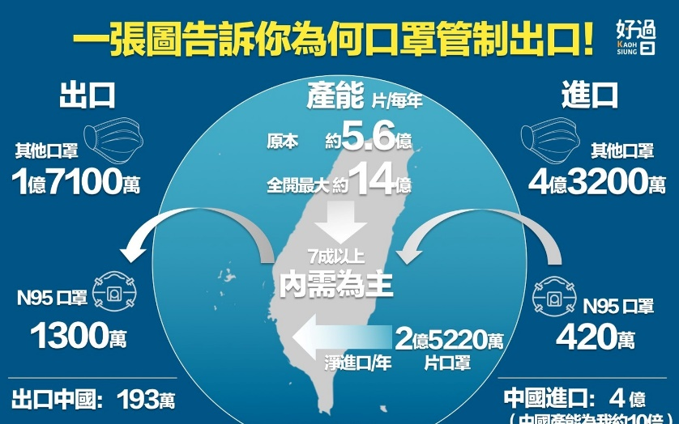
口罩進出口
 | 產能 | 5.6 | 億
 | 進口 | 4.32 | 億
 | 出口 | -1.71 | 億
 | 合計 | 8.21 | 億

作業(2)
 | 單位(mm)
 | 肥料1:1 |  |  |  |  |  | 肥料1:10 |  |  |  |  |  | 無肥料
 |  |  |  |  |  |  |  |  |  |  |  |  |  |  |  |  |  |  |  | 平均
第1天 | 樣本編號 | A1 | A2 | A3 | A4 | A5 | 樣本編號 | B1 | B2 | B3 | B4 | B5 | 樣本編號 | C1 | C2 | C3 | C4 | C5 |  |  | 1 | 6 | 15 | 20 | 1 | 6 | 15 | 20
 | 根長度 | 30 | 32 | 33.1 | 32.1 | 32.3 | 根長度 | 32.1 | 32.3 | 33.1 | 32.1 | 32.3 | 根長度 | 30 | 32 | 30 | 30 | 30 | 1:1 | 根 | 31.9 | 33.2 | 35.8 | 40.6 | 0 | 0.040752351097 | 0.12225705329 | 0.27272727273
 | 莖高度 | 50 | 52 | 53 | 49 | 51 | 莖高度 | 51 | 52 | 52 | 49 | 50 | 莖高度 | 50 | 51 | 52 | 50 | 51 | 1:1 | 莖 | 51 | 54.2 | 57.6 | 63 | 0 | 0.062745098039 | 0.12941176471 | 0.23529411765
 | 葉寬度 | 13 | 12 | 12 | 11 | 12 | 葉寬度 | 13 | 12 | 12 | 11 | 13 | 葉寬度 | 13 | 12 | 11 | 11 | 12 | 1:1 | 葉 | 12 | 13.6 | 17.2 | 22 | 0 | 0.13333333333 | 0.43333333333 | 0.83333333333

第6天 | 樣本編號 | A1 | A2 | A3 | A4 | A5 | 樣本編號 | B1 | B2 | B3 | B4 | B5 | 樣本編號 | C1 | C2 | C3 | C4 | C5 |  |  | 1 | 6 | 15 | 20
 | 根長度 | 33 | 33 | 34 | 33 | 33 | 根長度 | 35 | 36 | 36 | 37 | 37 | 根長度 | 31 | 32 | 33.1 | 33 | 31 | 1:10 | 根 | 32.38 | 36.2 | 41.4 | 48.6 | 0 | 0.11797405806 | 0.27856701668 | 0.50092649784
 | 莖高度 | 54 | 54 | 54 | 54 | 55 | 莖高度 | 53 | 54 | 53 | 54 | 54 | 莖高度 | 51 | 51 | 52 | 51 | 51 | 1:10 | 莖 | 50.8 | 53.6 | 57 | 61.4 | 0 | 0.055118110236 | 0.12204724409 | 0.20866141732
 | 葉寬度 | 14 | 14 | 13 | 13 | 14 | 葉寬度 | 14 | 13 | 14 | 12 | 13 | 葉寬度 | 11 | 13 | 13 | 12 | 12 | 1:10 | 葉 | 12.2 | 13.2 | 14.4 | 16.8 | 0 | 0.081967213115 | 0.18032786885 | 0.37704918033
 |  |  |  |  |  |  |  |  |  |  |  |  |  |  |  |  |  |  |  |  |  |  |  |  |  |  |  |  | 輔助
第15天 | 樣本編號 | A1 | A2 | A3 | A4 | A5 | 樣本編號 | B1 | B2 | B3 | B4 | B5 | 樣本編號 | C1 | C2 | C3 | C4 | C5 |  |  | 1 | 6 | 15 | 20 |  |  |  |  | 1 | 6 | 15 | 20
 | 根長度 | 35 | 36 | 37 | 36 | 35 | 根長度 | 40 | 42 | 41 | 42 | 42 | 根長度 | 32 | 33 | 33.1 | 32.1 | 33 | none | 根 | 30.4 | 32.02 | 32.64 | 33.6 | 0 | 0.053289473684 | 0.073684210526 | 0.10526315789 | 0 | 0 | 0 | 0
 | 莖高度 | 57 | 57 | 58 | 58 | 58 | 莖高度 | 57 | 57 | 58 | 57 | 56 | 莖高度 | 53 | 53 | 52 | 53 | 53 | none | 莖 | 50.8 | 51.2 | 52.8 | 53.6 | 0 | 0.007874015748 | 0.03937007874 | 0.055118110236
 | 葉寬度 | 17 | 17 | 17 | 18 | 17 | 葉寬度 | 14 | 15 | 15 | 14 | 14 | 葉寬度 | 14 | 14 | 14 | 13 | 12 | none | 葉 | 11.8 | 12.2 | 13.4 | 15.4 | 0 | 0.033898305085 | 0.13559322034 | 0.30508474576

各器官生長比例
第20天 | 樣本編號 | A1 | A2 | A3 | A4 | A5 | 樣本編號 | B1 | B2 | B3 | B4 | B5 | 樣本編號 | C1 | C2 | C3 | C4 | C5
 | 根長度 | 40 | 40 | 41 | 42 | 40 | 根長度 | 50 | 49 | 49 | 48 | 47 | 根長度 | 32 | 34 | 34 | 33 | 35
 | 莖高度 | 63 | 62 | 63 | 64 | 63 | 莖高度 | 64 | 63 | 63 | 64 | 53 | 莖高度 | 55 | 55 | 53 | 52 | 53
 | 葉寬度 | 21 | 22 | 23 | 22 | 22 | 葉寬度 | 17 | 17 | 17 | 16 | 17 | 葉寬度 | 15 | 16 | 15 | 16 | 15

 | 提出問題，用合理的圖片說明
 | 作圖比較不同肥料的效果差異

日數

